stock
INVENTORY LIST
 |  | Stock brand:

Code | Brand | Codice Ref | EAN Code | Code Descr. | Photo | QTY | Expire date | ml | RRP | TTL RRP | Box | Sheet (CN) | PLT (CN) | N. PLT Sheet | Boxes x PLT | Boxes per sheet
95105000000 | FIOCCHI DI RISO | 00095105000000 | 8058664176281 | DERMO-ZZZZ MOSQUITOS REPELLENTS |  | 40,000 | Aug-25 | 100 | 12.99 € | 519,600.00 € | 12 u | 564 | 3384 | 6 | 282 | 47
11630000000 | CHICCO | 00011630000000 | 8058664167463 | SPRAY IMOSQUITO REPELLENTS DELICATE PROTECTION |  | 19,000 | Jul-25 | 100 | 11.99 € | 227,810.00 € | 12 u | 492 | 2952 | 6 | 246 | 41
TOTAL |  |  |  |  |  | 59,000 |  |  |  | 747,410.00 €

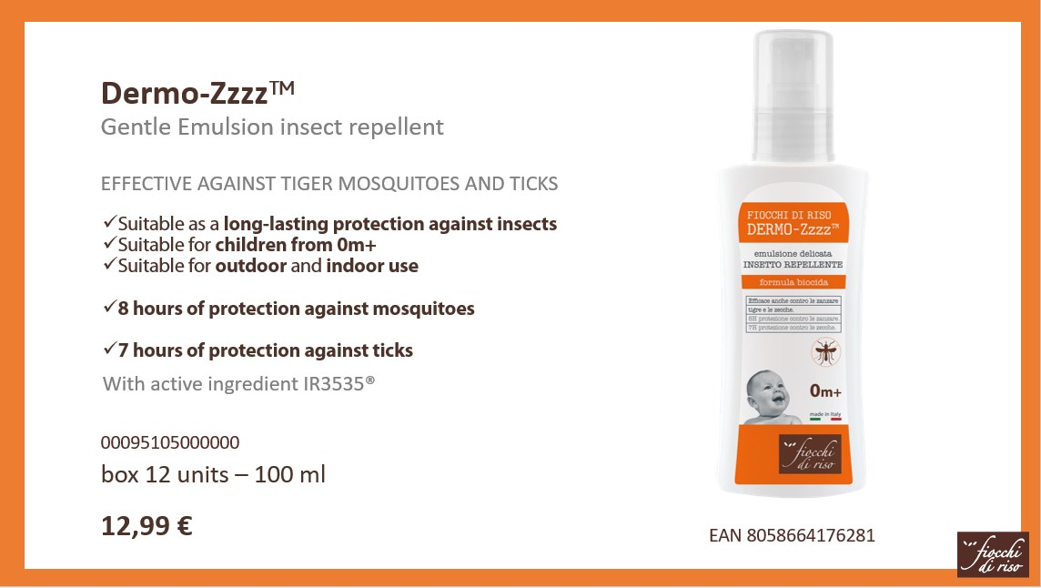
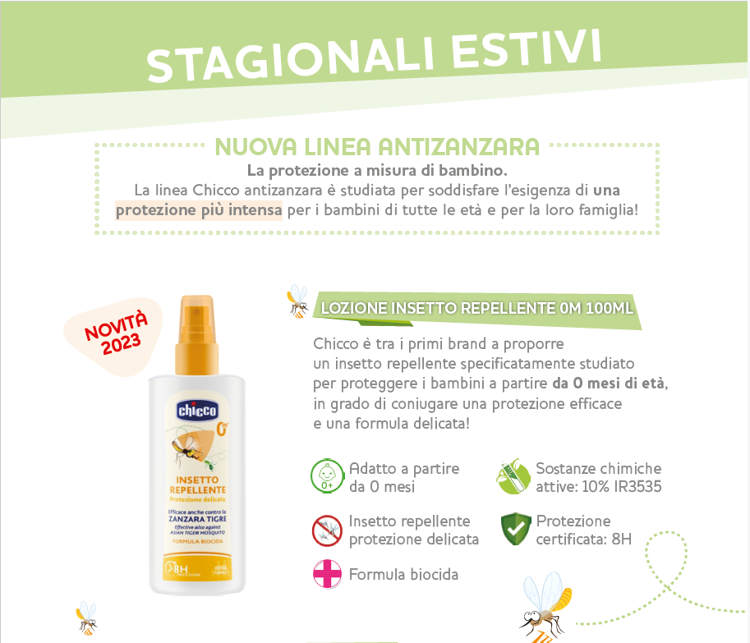
Technical Information: |  |  |  |  |  |  |  |  |  |  |  |  |  | NUMERO STRATI PALLET: VALORE PALLET/VALORE STRATO
 |  |  |  |  |  |  |  |  |  |  |  |  |  | SCATOLE PER PALLET: VALORE DEL PALLET/UNITA’ IMBALLO
 |  |  |  |  |  |  |  |  |  |  |  |  |  | SCATOLE PER STRATO= VALORE DELLO STRATO/UNITA’ IMBALLO

